Trimestrales
Precios corrientes por años y trimestres según Producto Interior Bruto y sus componentes

Millones de Euros
 | Agricultura, Ganadería y Pesca | Industria |  | Construcción |  | Comercio, Hostelería, Transporte y Comunicaciones |  | Intermediación financiera, inmobiliarias, alquileres y servicios empresariales |  | Otros servicios |  | Total Servicios |  | VAB a pb |  | Impuestos netos sobre los productos |  | PIB pm
 |  | Datos brutos | Datos ajustados de estacionalidad | Datos brutos | Datos ajustados de estacionalidad | Datos brutos | Datos ajustados de estacionalidad | Datos brutos | Datos ajustados de estacionalidad | Datos brutos | Datos ajustados de estacionalidad | Datos brutos | Datos ajustados de estacionalidad | Datos brutos | Datos ajustados de estacionalidad | Datos brutos | Datos ajustados de estacionalidad | Datos brutos | Datos ajustados de estacionalidad

2010T1 | 65.75 | 4,144.52 | 4,152.17 | 3,417.45 | 3,449.69 | 9,191.48 | 9,206.50 | 16,579.96 | 16,726.11 | 10,181.26 | 10,088.37 | 35,952.70 | 36,020.98 | 43,580.41 | 43,688.59 | 3,447.78 | 3,447.78 | 47,028.19 | 47,136.37
2010T2 | 69.22 | 4,172.92 | 4,169.61 | 3,279.15 | 3,276.20 | 9,279.45 | 9,282.97 | 16,767.08 | 16,749.00 | 10,047.43 | 10,021.28 | 36,093.96 | 36,053.25 | 43,615.26 | 43,568.27 | 3,679.59 | 3,679.59 | 47,294.84 | 47,247.85
2010T3 | 69.86 | 4,244.89 | 4,241.99 | 3,193.93 | 3,159.81 | 9,229.07 | 9,358.91 | 16,898.56 | 16,872.16 | 9,747.18 | 9,976.83 | 35,874.81 | 36,207.90 | 43,383.50 | 43,679.57 | 3,760.19 | 3,760.19 | 47,143.68 | 47,439.76
2010T4 | 69.49 | 4,348.47 | 4,347.03 | 3,126.74 | 3,131.57 | 9,573.02 | 9,424.65 | 17,026.11 | 16,924.44 | 10,016.00 | 9,905.39 | 36,615.13 | 36,254.48 | 44,159.83 | 43,802.57 | 3,730.42 | 3,730.42 | 47,890.25 | 47,532.99
2011T1 | 71.74 | 4,458.44 | 4,470.20 | 3,122.86 | 3,152.13 | 9,393.05 | 9,423.37 | 16,825.98 | 16,997.34 | 9,959.00 | 9,872.03 | 36,178.03 | 36,292.74 | 43,831.06 | 43,986.81 | 3,664.05 | 3,664.05 | 47,495.11 | 47,650.86
2011T2 | 71.17 | 4,567.16 | 4,562.38 | 3,141.79 | 3,138.78 | 9,452.91 | 9,462.93 | 17,045.06 | 17,044.99 | 9,872.18 | 9,854.10 | 36,370.14 | 36,362.01 | 44,150.26 | 44,134.34 | 3,556.99 | 3,556.99 | 47,707.25 | 47,691.33
2011T3 | 69.82 | 4,626.01 | 4,622.37 | 3,140.50 | 3,108.64 | 9,381.43 | 9,499.84 | 17,355.15 | 17,328.13 | 9,582.83 | 9,829.97 | 36,319.41 | 36,657.95 | 44,155.74 | 44,458.78 | 3,503.17 | 3,503.17 | 47,658.91 | 47,961.95
2011T4 | 66.48 | 4,647.62 | 4,644.27 | 3,048.13 | 3,053.73 | 9,666.29 | 9,507.53 | 17,632.86 | 17,488.59 | 9,898.84 | 9,756.75 | 37,197.99 | 36,752.87 | 44,960.23 | 44,517.35 | 3,480.31 | 3,480.31 | 48,440.54 | 47,997.67
2012T1 | 67.79 | 4,620.60 | 4,630.65 | 2,970.54 | 2,999.88 | 9,462.66 | 9,502.67 | 17,515.74 | 17,676.12 | 9,757.14 | 9,643.88 | 36,735.54 | 36,822.67 | 44,394.47 | 44,520.99 | 3,491.90 | 3,491.90 | 47,886.37 | 48,012.88
2012T2 | 63.33 | 4,583.05 | 4,575.51 | 2,957.85 | 2,953.02 | 9,478.56 | 9,490.81 | 17,777.15 | 17,758.41 | 9,651.12 | 9,614.01 | 36,906.83 | 36,863.23 | 44,511.06 | 44,455.10 | 3,513.01 | 3,513.01 | 48,024.07 | 47,968.11
2012T3 | 59.22 | 4,508.52 | 4,502.80 | 2,944.53 | 2,912.67 | 9,410.18 | 9,510.73 | 17,860.40 | 17,816.96 | 9,463.56 | 9,739.52 | 36,734.14 | 37,067.22 | 44,246.41 | 44,541.91 | 3,548.98 | 3,548.98 | 47,795.40 | 48,090.89
2012T4 | 56.20 | 4,408.53 | 4,411.73 | 2,862.00 | 2,869.36 | 9,604.53 | 9,451.72 | 17,892.72 | 17,794.52 | 9,727.28 | 9,601.68 | 37,224.53 | 36,847.92 | 44,551.26 | 44,185.21 | 3,574.63 | 3,574.63 | 48,125.88 | 47,759.84
2013T1 | 54.59 | 4,304.66 | 4,312.10 | 2,815.92 | 2,842.95 | 9,428.74 | 9,463.07 | 17,710.09 | 17,863.80 | 9,773.09 | 9,638.42 | 36,911.92 | 36,965.29 | 44,087.10 | 44,174.93 | 3,605.69 | 3,605.69 | 47,692.79 | 47,780.62
2013T2 | 53.09 | 4,246.13 | 4,239.31 | 2,832.70 | 2,827.40 | 9,471.61 | 9,477.23 | 17,952.02 | 17,935.26 | 9,820.20 | 9,756.63 | 37,243.82 | 37,169.12 | 44,375.73 | 44,288.92 | 3,647.23 | 3,647.23 | 48,022.96 | 47,936.15
2013T3 | 50.74 | 4,197.44 | 4,195.87 | 2,853.46 | 2,823.67 | 9,430.52 | 9,549.41 | 18,015.38 | 18,001.81 | 9,442.06 | 9,762.16 | 36,887.96 | 37,313.37 | 43,989.60 | 44,383.66 | 3,651.42 | 3,651.42 | 47,641.02 | 48,035.08
2013T4 | 49.38 | 4,172.68 | 4,173.63 | 2,820.18 | 2,828.25 | 9,804.15 | 9,645.32 | 18,178.55 | 18,055.17 | 9,928.53 | 9,806.65 | 37,911.23 | 37,507.14 | 44,953.48 | 44,558.40 | 3,585.27 | 3,585.27 | 48,538.75 | 48,143.66
2014T1 | 47.65 | 4,157.28 | 4,169.08 | 2,822.21 | 2,846.40 | 9,723.18 | 9,751.13 | 17,783.86 | 17,971.21 | 9,996.88 | 9,864.60 | 37,503.91 | 37,586.95 | 44,531.05 | 44,650.08 | 3,625.47 | 3,625.47 | 48,156.52 | 48,275.55
2014T2 | 45.92 | 4,208.41 | 4,202.69 | 2,873.26 | 2,867.13 | 9,864.41 | 9,858.11 | 18,157.57 | 18,132.62 | 9,998.53 | 9,912.59 | 38,020.51 | 37,903.31 | 45,148.10 | 45,019.05 | 3,602.47 | 3,602.47 | 48,750.57 | 48,621.52
2014T3 | 44.27 | 4,289.82 | 4,280.55 | 2,923.11 | 2,897.60 | 9,793.76 | 9,930.37 | 18,418.59 | 18,375.91 | 9,597.15 | 9,941.78 | 37,809.49 | 38,248.07 | 45,066.69 | 45,470.48 | 3,713.11 | 3,713.11 | 48,779.80 | 49,183.59
2014T4 | 43.69 | 4,355.92 | 4,359.12 | 2,917.49 | 2,924.95 | 10,115.11 | 9,956.85 | 18,769.35 | 18,649.63 | 10,128.61 | 10,002.19 | 39,013.08 | 38,608.66 | 46,330.19 | 45,936.42 | 3,754.81 | 3,754.81 | 50,085.00 | 49,691.24
2015T1 | 43.94 | 4,480.79 | 4,491.35 | 2,923.36 | 2,945.91 | 9,957.85 | 9,983.86 | 19,045.91 | 19,223.75 | 10,220.92 | 10,070.58 | 39,224.69 | 39,278.19 | 46,672.79 | 46,759.39 | 3,934.20 | 3,934.20 | 50,606.99 | 50,693.59
2015T2 | 44.39 | 4,632.02 | 4,624.90 | 2,980.07 | 2,972.14 | 10,051.21 | 10,037.97 | 19,548.37 | 19,516.42 | 10,278.22 | 10,186.72 | 39,877.79 | 39,741.10 | 47,534.27 | 47,382.53 | 3,949.28 | 3,949.28 | 51,483.55 | 51,331.81
2015T3 | 45.46 | 4,711.55 | 4,708.69 | 3,024.83 | 3,001.77 | 9,947.26 | 10,099.04 | 19,784.65 | 19,765.55 | 9,876.82 | 10,259.74 | 39,608.72 | 40,124.34 | 47,390.56 | 47,880.26 | 3,961.95 | 3,961.95 | 51,352.51 | 51,842.21
...
2011T1 | 2.8 | 0.1 | 0.2 | -2.1 | -1.5 | -2.0 | -0.3 | -0.8 | 0.2 | 0.1 | 0.2 | -0.9 | 0.1 | -0.8 | 0.0 | 0.7 | 0.7 | -0.7 | 0.1
2025T1 | -0.1 | 0.3 | 0.4 | 0.5 | 0.4 | -0.7 | 1.0 | -0.7 | 0.8 | 0.6 | 0.6 | -0.4 | 0.8 | -0.3 | 0.7 | 0.5 | 0.6 | -0.2 | 0.7
2025T2 | 0.4 | 0.4 | 0.3 | 0.7 | 0.5 | 0.7 | 0.8 | 1.8 | 0.9 | 0.0 | 0.5 | 1.1 | 0.8 | 1.0 | 0.7 | 0.8 | 0.9 | 1.0 | 0.7

Fuente: Dirección General de Economía e Industria. Comunidad de Madrid
 |  |  |  |  |  |  |  |  |  |  |  |  |  |  |  |  | 2009 | I
 |  |  |  |  |  |  |  |  |  |  |  |  |  |  |  |  |  | II
Evolución de la tasa de variación intertrimestral del PIB |  |  |  |  |  |  |  |  |  |  |  |  |  |  |  |  |  | III
 |  |  |  |  |  |  |  |  |  |  |  |  |  |  |  |  |  | IV
Porcentajes |  |  |  |  |  |  |  |  |  |  |  |  |  |  |  |  | 2010 | I
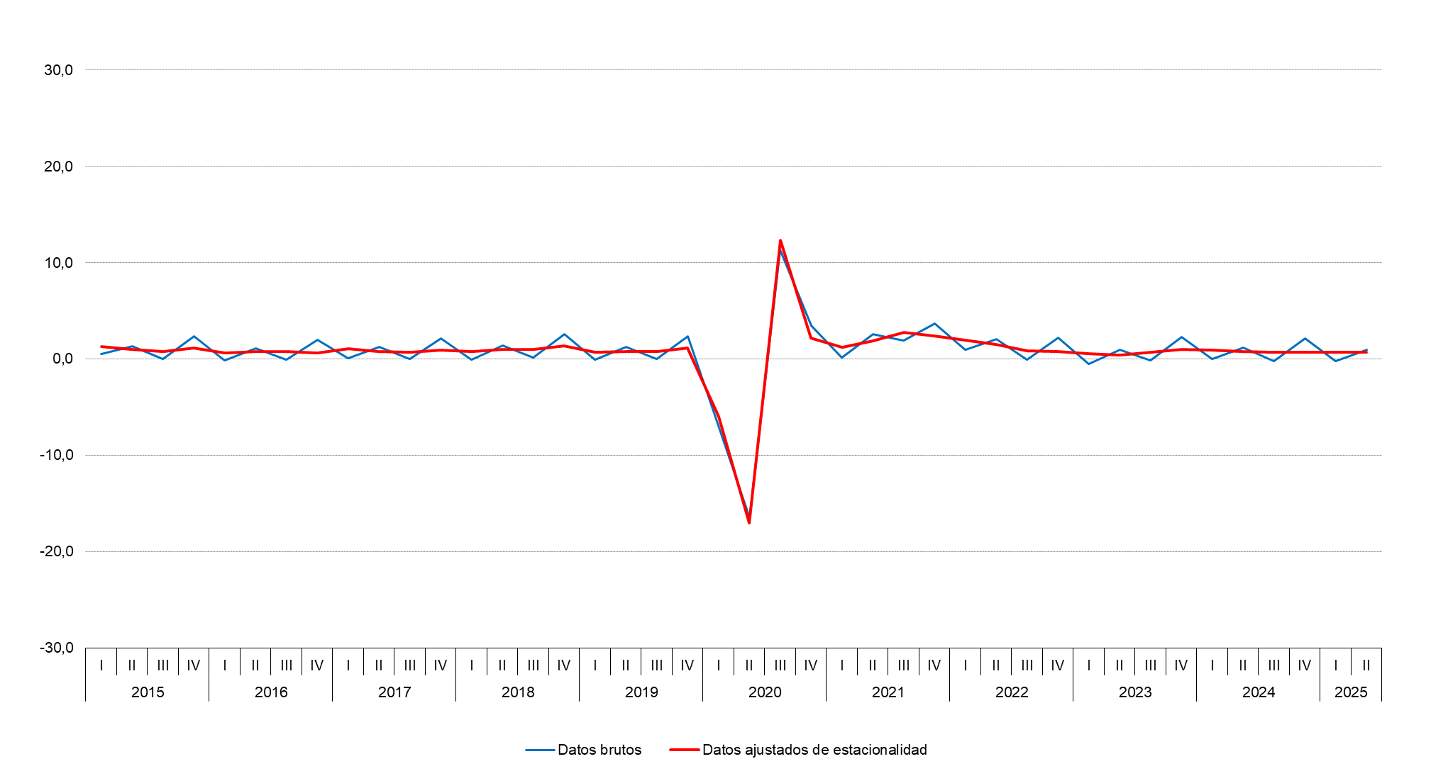
 |  |  |  |  |  |  |  |  |  |  |  |  |  |  |  |  |  | II
 |  |  |  |  |  |  |  |  |  |  |  |  |  |  |  |  |  | III
 |  |  |  |  |  |  |  |  |  |  |  |  |  |  |  |  |  | IV
 |  |  |  |  |  |  |  |  |  |  |  |  |  |  |  |  | 2015 | I
 |  |  |  |  |  |  |  |  |  |  |  |  |  |  |  |  |  | II
 |  |  |  |  |  |  |  |  |  |  |  |  |  |  |  |  |  | III
 |  |  |  |  |  |  |  |  |  |  |  |  |  |  |  |  |  | IV
 |  |  |  |  |  |  |  |  |  |  |  |  |  |  |  |  | 2016 | I
 |  |  |  |  |  |  |  |  |  |  |  |  |  |  |  |  |  | II
 |  |  |  |  |  |  |  |  |  |  |  |  |  |  |  |  |  | III
 |  |  |  |  |  |  |  |  |  |  |  |  |  |  |  |  |  | IV
 |  |  |  |  |  |  |  |  |  |  |  |  |  |  |  |  | 2017 | I
 |  |  |  |  |  |  |  |  |  |  |  |  |  |  |  |  |  | II
 |  |  |  |  |  |  |  |  |  |  |  |  |  |  |  |  |  | III
 |  |  |  |  |  |  |  |  |  |  |  |  |  |  |  |  |  | IV
 |  |  |  |  |  |  |  |  |  |  |  |  |  |  |  |  | 2018 | I
 |  |  |  |  |  |  |  |  |  |  |  |  |  |  |  |  |  | II
 |  |  |  |  |  |  |  |  |  |  |  |  |  |  |  |  |  | III
 |  |  |  |  |  |  |  |  |  |  |  |  |  |  |  |  |  | IV
 |  |  |  |  |  |  |  |  |  |  |  |  |  |  |  |  | 2019 | I
 |  |  |  |  |  |  |  |  |  |  |  |  |  |  |  |  |  | II
 |  |  |  |  |  |  |  |  |  |  |  |  |  |  |  |  |  | III
 |  |  |  |  |  |  |  |  |  |  |  |  |  |  |  |  |  | IV
 |  |  |  |  |  |  |  |  |  |  |  |  |  |  |  |  | 2020 | I
 |  |  |  |  |  |  |  |  |  |  |  |  |  |  |  |  |  | II
 |  |  |  |  |  |  |  |  |  |  |  |  |  |  |  |  |  | III
 |  |  |  |  |  |  |  |  |  |  |  |  |  |  |  |  |  | IV
 |  |  |  |  |  |  |  |  |  |  |  |  |  |  |  |  | 2021 | I
 |  |  |  |  |  |  |  |  |  |  |  |  |  |  |  |  |  | II
 |  |  |  |  |  |  |  |  |  |  |  |  |  |  |  |  |  | III
 |  |  |  |  |  |  |  |  |  |  |  |  |  |  |  |  |  | IV
 |  |  |  |  |  |  |  |  |  |  |  |  |  |  |  |  | 2022 | I
 |  |  |  |  |  |  |  |  |  |  |  |  |  |  |  |  |  | II
 |  |  |  |  |  |  |  |  |  |  |  |  |  |  |  |  |  | III
 |  |  |  |  |  |  |  |  |  |  |  |  |  |  |  |  |  | IV
 |  |  |  |  |  |  |  |  |  |  |  |  |  |  |  |  | 2023 | I
 |  |  |  |  |  |  |  |  |  |  |  |  |  |  |  |  |  | II
 |  |  |  |  |  |  |  |  |  |  |  |  |  |  |  |  |  | III
 |  |  |  |  |  |  |  |  |  |  |  |  |  |  |  |  |  | IV
Fuente: Dirección General de Economía. Comunidad de Madrid |  |  |  |  |  |  |  |  |  |  |  |  |  |  |  |  | 2024 | I

Fuente: Dirección General de Economía e Industria. Comunidad de Madrid |  |  |  |  |  |  |  |  |  |  |  |  |  |  |  |  |  | II

 |  |  |  |  |  |  |  |  |  |  |  |  |  |  |  |  |  | III
Tasas de variación interanual por años y trimestres según Producto Interior Bruto y sus componentes |  |  |  |  |  |  |  |  |  |  |  |  |  |  |  |  |  | IV
 |  |  |  |  |  |  |  |  |  |  |  |  |  |  |  |  | 2025 | I
Porcentajes
 | Agricultura, Ganadería y Pesca | Industria |  | Construcción |  | Comercio, Hostelería, Transporte y Comunicaciones |  | Intermediación financiera, inmobiliarias, alquileres y servicios empresariales |  | Otros servicios |  | Total Servicios |  | VAB a pb |  | Impuestos netos sobre los productos |  | PIB pm
 |  | Datos brutos | Datos ajustados de estacionalidad | Datos brutos | Datos ajustados de estacionalidad | Datos brutos | Datos ajustados de estacionalidad | Datos brutos | Datos ajustados de estacionalidad | Datos brutos | Datos ajustados de estacionalidad | Datos brutos | Datos ajustados de estacionalidad | Datos brutos | Datos ajustados de estacionalidad | Datos brutos | Datos ajustados de estacionalidad | Datos brutos | Datos ajustados de estacionalidad
...
2011T1 | 1.0 | 1.9 | 2.0 | -0.8 | -0.8 | 1.0 | 1.1 | 0.0 | 0.1 | 1.4 | 1.4 | 0.6 | 0.7 | 0.7 | 0.7 | 6.6 | 6.6 | 1.1
2025T2 | -0.8 | 1.2 | 1.2 | 1.4 | 1.7 | 3.8 | 4.3 | 2.9 | 3.0 | 1.9 | 1.9 | 2.9 | 3.1 | 2.7 | 2.8 | 3.6 | 3.8 | 2.7

Fuente: Dirección General de Economía e Industria. Comunidad de Madrid

Evolución de la tasa de variación interanual del PIB

Porcentajes

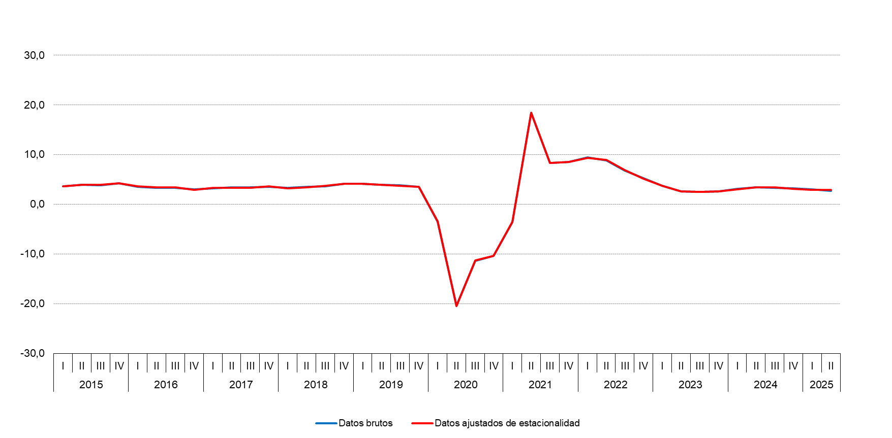

Fuente: Dirección General de Economía e Industria. Comunidad de Madrid

Anual
...
2011 | 6.2 | 1.0 | -3.9 | 1.1 | 0.7 | 1.0 | 0.9 | 0.5 | 2.3 | 0.7
2023 | -0.3 | 1.1 | 2.5 | 3.1 | 3.3 | 2.6 | 3.1 | 2.8 | 3.1 | 2.9
2024 | 0.2 | 1.1 | 2.1 | 4.5 | 3.5 | 2.8 | 3.6 | 3.3 | 3.4 | 3.3

Fuente: Dirección General de Economía e Industria. Comunidad de Madrid

Evolución de la tasa de crecimiento del PIB

Porcentajes
 | PIB
2011 | 0.7
2012 | -0.3
2013 | -0.9
2014 | 1.8
2015 | 3.9
2016 | 3.3
2017 | 3.4
2018 | 3.7
2019 | 3.9
2020 | -11.4
2021 | 7.5
2022 | 7.6
2023 | 2.9
2024 | 3.3

Fuente: Dirección General de Economía e Industria. Comunidad de Madrid

